Sheet1 (2)
申购合同
供方：上海汭洐 |  |  |  |  |  |  | 合同标号： |  | WSJ20251122-1
需方：威斯嘉服装有限公司 |  |  |  |  |  |  | 签订点： | 广东佛山顺德均安镇畅兴工业区均益路9号4楼
产品名称，规格，数量，金额 |  |  |  |  |  |  | 签订时间： |  | 2025-11-22 |  |  |  |  |  | 出货日期 2025-12-2
客户 | 款号 | PO | 货品名 | 内容 | 订单数量 | 码数 |  |  |  |  |  |  |  |  | 需订数量 | 损耗
 |  |  |  |  |  | 4 | 6 | 8 | 9 | 10 | 11 | 12 | 14 | 16
利丰 | 176204 | 1540741 |  | STRAIGHT | 780 |  | 配001绳仔 |  |  |  |  |  |  |  |  | 2%
 | 深蓝 | 756 | 纸质吊牌 | 10 |  |  |  |  |  |  |  |  |  |  | 793
 | 长内长 |  | 纸质腰卡 | MID RISE |  | 0 | 0 | 110 | 63 | 130 | 82 | 175 | 160 | 76 | 796
 |  |  |  | TALL LENGTH
利丰 | 176204 | 1546991 |  | STRAIGHT | 760 |  | 配001绳仔 |  |  |  |  |  |  |  |  | 2%
 | 急蓝 | 001 | 纸质吊牌 | 10 |  |  |  |  |  |  |  |  |  |  | 773
 | 长内长 |  | 纸质腰卡 | MID RISE |  | 0 | 0 | 106 | 61 | 129 | 80 | 170 | 155 | 74 | 775
 |  |  |  | TALL LENGTH

备注 | 要10码10套样板
部门 |  |  | 跟单 梁珍
购品种类型
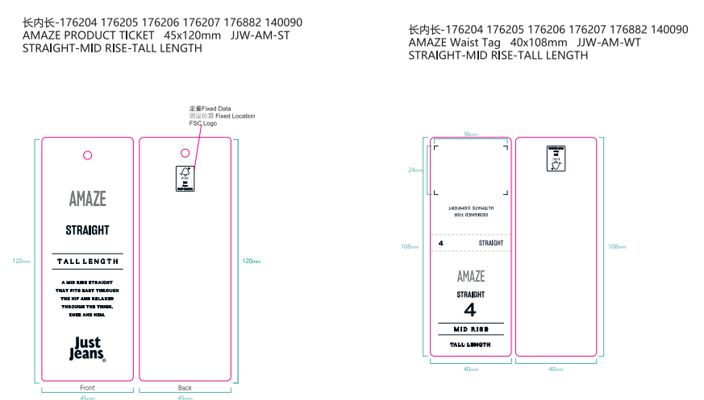
订购原因： |  |  | 挂牌
申购人签名
主管签名

